关系图
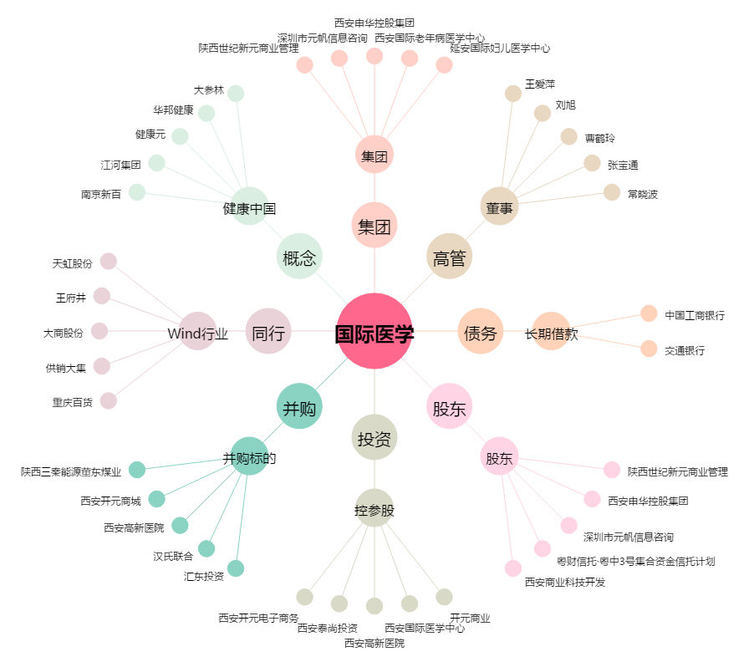
国际医学[000516.SZ] - 关系概览图

